T2
TÍNH TOÁN THIẾT KẾ SÀN BÊ TÔNG CỐT THÉP |  |  |  |  |  |  |  |  |  |  |  |  |  |  | THIẾT KẾ
 |  |  |  |  |  |  |  |  |  |  |  |  |  |  |  |  | Du lieu nhap vao Bảng Strip Forces trong sheet DATA, sheet Grid Lines theo đúng thông tin bảng đưa ra từ Safe
(TIÊU CHUẨN ÁP DỤNG: TCVN 5574:2018) |  |  |  |  |  |  |  |  |  |  |  |  |  |  |  |  | Phải chuột rồi REFRESH ở bảng pivot table (bên cạnh bảng Strip Force trong sheet DATA) để có được bảng tổng hợp dữ liệu.
VOV-SÀN TẦNG 9 |  |  |  |  |  |  |  |  |  |  |  |  |  |  |  |  | Chuyển sang bản tính chọn lựa dải cần tính
1. Vật liệu sử dụng |  |  |  |  |  | - Cốt thép đường kính F ≥ |  |  |  |  |  | 10 |  | CB500V | 10 |  | Chọn đầu vào về vật liệu: Bê tông, cốt thép
 | - Bê tông: |  |  |  |  |  |  |  | + Rs (MPa) = |  |  |  | 435 |  |  |  | cột P (sai lech…) nhằm mục đích chỉnh sửa giá trị M cho hợp lý với thép bố trí
 |  | + Cấp độ bền: |  |  | B30 | - Cốt thép đường kính F < |  |  |  |  |  | 10 |  | CB240T |  |  | Vị trí tại cột C của bảng tính là vị trí của moment tinh toán theo tên trục trong safe (lấy thông tin từ Grid Lines)
 |  | + Rb (MPa) = |  |  | 17 |  |  |  | + Rs (MPa) = |  |  |  | 210
2. Dải sàn tính toán: |  |  |  |  |  |  |  |  |  |  |  |  |  |  |  |  | Lưu ý : | Trong sheet DATA Cột H chỉ có giá trị đến 50000 dòng, Bảng PrivotTable đang lấy 1000000 dòng của bảng Table Strip Forces
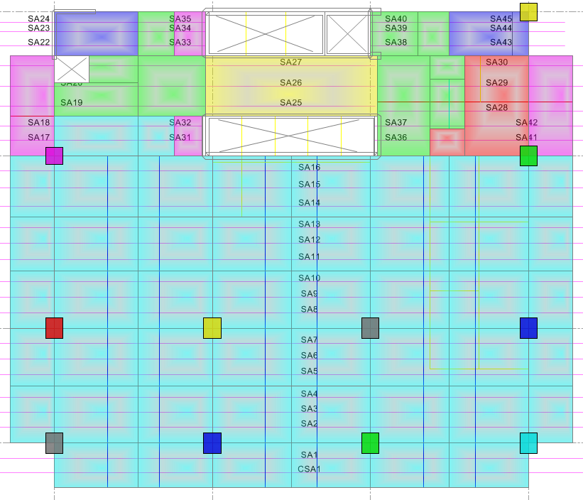
 |  |  |  |  |  |  |  |  |  |  |  |  |  |  |  |  |  | Trường hợp dữ liệu trong Table Strip Forces nhiều hơn 50000 dòng thì người dùng cần tự điều chỉnh lại giá trị cột H cho hợp lý
 |  |  |  |  |  |  |  |  |  |  |  |  |  |  |  |  |  | Trường hợp các ô sàn nằm ngoài hệ lưới trục thì ta cần thêm các lưới trục ở sheet Grid Lines sao cho không có ô sàn nào nằm ngoài hệ lưới trục. Khi đó vị trí Nội lực sẽ không bị lỗi

 |  |  |  |  |  |  |  |  |  |  |  |  |  |  |  |  |  | Thay đổi so với TCVN 5574:2012
 |  |  |  |  |  |  |  |  |  |  |  |  |  |  |  |  |  | Giá trị ξR= giảm so với CT tính theo TCVN 5574:2012 tuỳ thuộc loại thép và bê tông
 |  |  |  |  |  |  |  |  |  |  |  |  |  |  |  |  |  | Giá trị Rs, Es thay đổi giảm (trừ CB500V) so với TCVN 5574:2012
 |  |  |  |  |  |  |  |  |  |  |  |  |  |  |  |  |  | Diện tích thép yêu cầu lớn hơn so với TC cũ không nhiều quá, thể hiện rõ khi sử dụng thép < CB500V

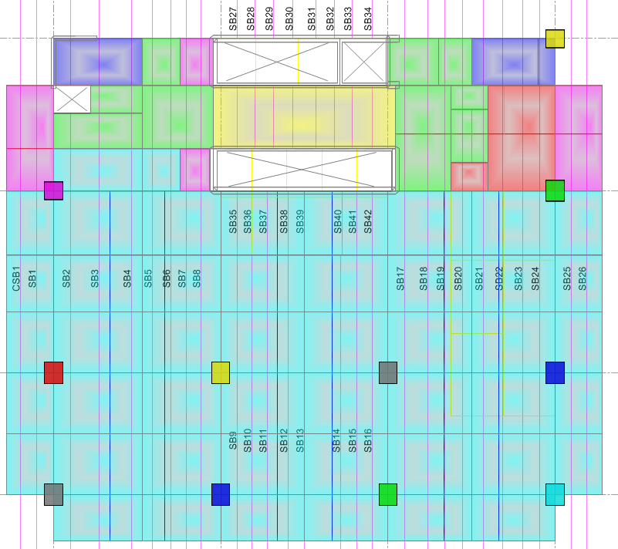

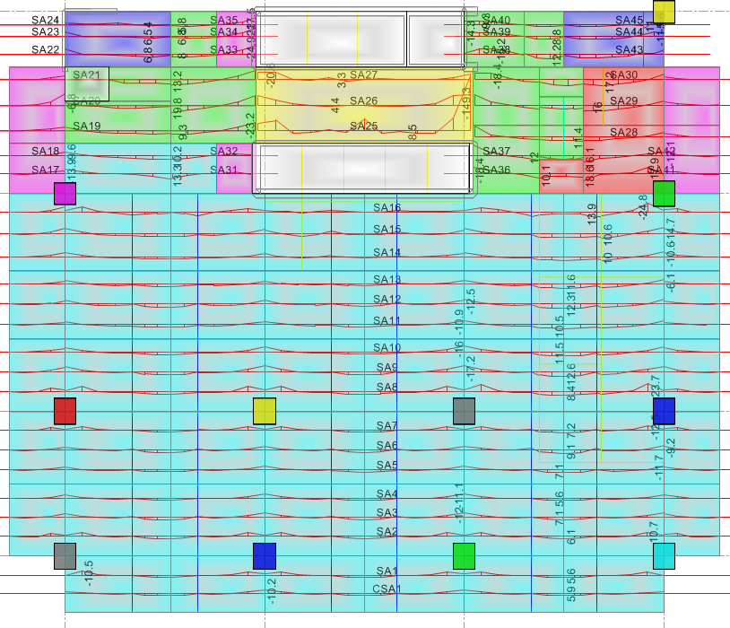
3. Momen dải sàn:

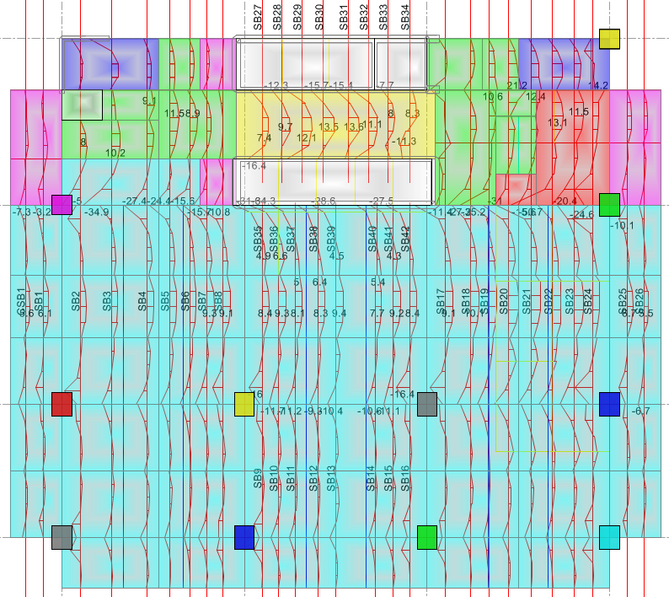

4. Bảng tính toán và bố trí cốt thép:
Dải sàn | Tải trọng | Vị Trí | M | Chiều cao sàn Hs | Chiều rộng b | Lớp bảo vệ a | As yêu cầu | Bố trí cốt thép |  |  |  |  | As thiết kế | Kết quả | Hệ số hiệu chỉnh | TÍNH THÉP THEO TRẠNG THÁI GIỚI HẠN 1
 |  |  |  |  |  |  |  |  |  |  |  |  |  |  |  | Hàm lượng tối thiểu theo TCVN 5574-2018: 0.05%, Hàm lượng hợp lý (0.3-0.6)% |  |  |  |  |  |  |  | Vị trí Không đạt | Vị trí Nội Lực

 |  |  | (kN.m) | (cm) | (cm) | (cm) | (cm2/m) | F | @ | + | F | @ | (cm2/m) |  |  | Ra | H0 | αm | ξR= | αR= | TH | z | Atk/Ayc | 3
CSA1 | COMB1 | X(X4-X5)x(Y1-Y2) | -10.2 | 15 | 100 | 2.0 | 1.9 | 10 | 200 | + | 10 | 200 | 7.85 | Đảm bảo | 1 | 435 | 12.5 | 0.038 | 0.493 | 0.372 | Cốt đơn | 0.980 | 4.10 |  | 6
 | COMB1 | X(X3-X4)x(Y1-Y2) | 5.9 | 15 | 100 | 2.0 | 1.1 | 10 | 200 |  |  |  | 3.93 | Đảm bảo | 1 | 435 | 12.5 | 0.022 | 0.493 | 0.372 | Cốt đơn | 0.989 | 3.58
SA1 | COMB1 | X(X3-X4)x(Y1-Y2) | -10.6 | 15 | 100 | 2.0 | 2.0 | 10 | 200 | + | 10 | 200 | 7.85 | Đảm bảo | 1 | 435 | 12.5 | 0.040 | 0.493 | 0.372 | Cốt đơn | 0.980 | 3.95 |  | 8
 | COMB1 | X(X5-X6)x(Y1-Y2) | 5.6 | 15 | 100 | 2.0 | 1.0 | 10 | 150 |  |  |  | 5.24 | Đảm bảo | 1 | 435 | 12.5 | 0.021 | 0.493 | 0.372 | Cốt đơn | 0.989 | 5.03
SA2 | COMB1 | X(X5-X6)x(Y2-Y3) | -10.7 | 15 | 100 | 2.0 | 2.0 | 10 | 200 | + | 10 | 200 | 7.85 | Đảm bảo | 1 | 435 | 12.5 | 0.040 | 0.493 | 0.372 | Cốt đơn | 0.979 | 3.91 |  | 19
 | COMB1 | X(X5-X6)x(Y2-Y3) | 6.1 | 15 | 100 | 2.0 | 1.1 | 10 | 150 |  |  |  | 5.24 | Đảm bảo | 1 | 435 | 12.5 | 0.023 | 0.493 | 0.372 | Cốt đơn | 0.988 | 4.61
SA3 | COMB1 | X(X5-X6)x(Y2-Y3) | -12.0 | 15 | 100 | 2.0 | 2.3 | 10 | 200 | + | 10 | 200 | 7.85 | Đảm bảo | 1 | 435 | 12.5 | 0.045 | 0.493 | 0.372 | Cốt đơn | 0.977 | 3.48 |  | 30
 | COMB1 | X(X5-X6)x(Y2-Y3) | 7.1 | 15 | 100 | 2.0 | 1.3 | 10 | 150 |  |  |  | 5.24 | Đảm bảo | 1 | 435 | 12.5 | 0.027 | 0.493 | 0.372 | Cốt đơn | 0.986 | 3.96
SA4 | COMB1 | X(X5-X6)x(Y2-Y3) | -11.2 | 15 | 100 | 2.0 | 2.1 | 10 | 200 | + | 10 | 200 | 7.85 | Đảm bảo | 1 | 435 | 12.5 | 0.042 | 0.493 | 0.372 | Cốt đơn | 0.978 | 3.73 |  | 41
 | COMB1 | X(X5-X6)x(Y2-Y3) | 5.6 | 15 | 100 | 2.0 | 1.0 | 10 | 150 |  |  |  | 5.24 | Đảm bảo | 1 | 435 | 12.5 | 0.021 | 0.493 | 0.372 | Cốt đơn | 0.989 | 5.03
SA5 | COMB1 | X(X6-X7)x(Y2-Y3) | -11.7 | 15 | 100 | 2.0 | 2.2 | 10 | 200 | + | 10 | 200 | 7.85 | Đảm bảo | 1 | 435 | 12.5 | 0.044 | 0.493 | 0.372 | Cốt đơn | 0.977 | 3.57 |  | 48
 | COMB1 | X(X5-X6)x(Y2-Y3) | 7.1 | 15 | 100 | 2.0 | 1.3 | 10 | 150 |  |  |  | 5.24 | Đảm bảo | 1 | 435 | 12.5 | 0.027 | 0.493 | 0.372 | Cốt đơn | 0.986 | 3.96
SA6 | COMB1 | X(X6-X7)x(Y2-Y3) | -11.8 | 15 | 100 | 2.0 | 2.2 | 10 | 200 | + | 10 | 200 | 7.85 | Đảm bảo | 1 | 435 | 12.5 | 0.044 | 0.493 | 0.372 | Cốt đơn | 0.977 | 3.54 |  | 49
 | COMB1 | X(X5-X6)x(Y2-Y3) | 9.1 | 15 | 100 | 2.0 | 1.7 | 10 | 150 |  |  |  | 5.24 | Đảm bảo | 1 | 435 | 12.5 | 0.034 | 0.493 | 0.372 | Cốt đơn | 0.983 | 3.07
SA7 | COMB1 | X(X5-X6)x(Y2-Y3) | -12.5 | 15 | 100 | 2.0 | 2.4 | 10 | 200 | + | 10 | 200 | 7.85 | Đảm bảo | 1 | 435 | 12.5 | 0.047 | 0.493 | 0.372 | Cốt đơn | 0.976 | 3.33 |  | 50
 | COMB1 | X(X5-X6)x(Y2-Y3) | 7.2 | 15 | 100 | 2.0 | 1.3 | 10 | 150 |  |  |  | 5.24 | Đảm bảo | 1 | 435 | 12.5 | 0.027 | 0.493 | 0.372 | Cốt đơn | 0.986 | 3.90
SA8 | COMB1 | X(X5-X6)x(Y3-Y4) | -23.7 | 15 | 100 | 2.0 | 4.6 | 10 | 200 | + | 10 | 200 | 7.85 | Đảm bảo | 1 | 435 | 12.5 | 0.089 | 0.493 | 0.372 | Cốt đơn | 0.953 | 1.72 |  | 51
 | COMB1 | X(X5-X6)x(Y3-Y4) | 8.4 | 15 | 100 | 2.0 | 1.6 | 10 | 150 |  |  |  | 5.24 | Đảm bảo | 1 | 435 | 12.5 | 0.032 | 0.493 | 0.372 | Cốt đơn | 0.984 | 3.33
SA9 | COMB1 | X(X5-X6)x(Y3-Y4) | -18.0 | 15 | 100 | 2.0 | 3.4 | 10 | 200 | + | 10 | 200 | 7.85 | Đảm bảo | 1 | 435 | 12.5 | 0.068 | 0.493 | 0.372 | Cốt đơn | 0.965 | 2.29 |  | 52
 | COMB1 | X(X5-X6)x(Y3-Y4) | 12.6 | 15 | 100 | 2.0 | 2.4 | 10 | 150 |  |  |  | 5.24 | Đảm bảo | 1 | 435 | 12.5 | 0.047 | 0.493 | 0.372 | Cốt đơn | 0.976 | 2.20
SA10 | COMB1 | X(X5-X6)x(Y3-Y4) | -17.4 | 15 | 100 | 2.0 | 3.3 | 10 | 200 | + | 10 | 200 | 7.85 | Đảm bảo | 1 | 435 | 12.5 | 0.066 | 0.493 | 0.372 | Cốt đơn | 0.966 | 2.37 |  | 9
 | COMB1 | X(X5-X6)x(Y3-Y4) | 11.5 | 15 | 100 | 2.0 | 2.2 | 10 | 150 |  |  |  | 5.24 | Đảm bảo | 1 | 435 | 12.5 | 0.043 | 0.493 | 0.372 | Cốt đơn | 0.978 | 2.42
SA11 | COMB1 | X(X5-X6)x(Y3-Y4) | -11.9 | 15 | 100 | 2.0 | 2.2 | 10 | 200 | + | 10 | 200 | 7.85 | Đảm bảo | 1 | 435 | 12.5 | 0.045 | 0.493 | 0.372 | Cốt đơn | 0.977 | 3.51 |  | 10
 | COMB1 | X(X5-X6)x(Y3-Y4) | 10.5 | 15 | 100 | 2.0 | 2.0 | 10 | 150 |  |  |  | 5.24 | Đảm bảo | 1 | 435 | 12.5 | 0.040 | 0.493 | 0.372 | Cốt đơn | 0.980 | 2.66
SA12 | COMB1 | X(X5-X6)x(Y3-Y4) | -12.5 | 15 | 100 | 2.0 | 2.4 | 10 | 200 | + | 10 | 200 | 7.85 | Đảm bảo | 1 | 435 | 12.5 | 0.047 | 0.493 | 0.372 | Cốt đơn | 0.976 | 3.33 |  | 11
 | COMB1 | X(X5-X6)x(Y3-Y4) | 12.3 | 15 | 100 | 2.0 | 2.3 | 10 | 150 |  |  |  | 5.24 | Đảm bảo | 1 | 435 | 12.5 | 0.046 | 0.493 | 0.372 | Cốt đơn | 0.976 | 2.26
SA13 | COMB1 | X(X6-X7)x(Y3-Y4) | -11.4 | 15 | 100 | 2.0 | 2.1 | 10 | 200 | + | 10 | 200 | 7.85 | Đảm bảo | 1 | 435 | 12.5 | 0.043 | 0.493 | 0.372 | Cốt đơn | 0.978 | 3.66 |  | 12
 | COMB1 | X(X5-X6)x(Y3-Y4) | 11.6 | 15 | 100 | 2.0 | 2.2 | 10 | 150 |  |  |  | 5.24 | Đảm bảo | 1 | 435 | 12.5 | 0.044 | 0.493 | 0.372 | Cốt đơn | 0.978 | 2.40
SA14 | COMB1 | X(X6-X7)x(Y3-Y4) | -14.7 | 15 | 100 | 2.0 | 2.8 | 10 | 200 | + | 10 | 200 | 7.85 | Đảm bảo | 1 | 435 | 12.5 | 0.055 | 0.493 | 0.372 | Cốt đơn | 0.972 | 2.82 |  | 13
 | COMB1 | X(X5-X6)x(Y3-Y4) | 10.0 | 15 | 100 | 2.0 | 1.9 | 10 | 150 |  |  |  | 5.24 | Đảm bảo | 1 | 435 | 12.5 | 0.038 | 0.493 | 0.372 | Cốt đơn | 0.981 | 2.79
SA15 | COMB1 | X(X6-X7)x(Y3-Y4) | -17.5 | 15 | 100 | 2.0 | 3.3 | 10 | 200 | + | 10 | 200 | 7.85 | Đảm bảo | 1 | 435 | 12.5 | 0.066 | 0.493 | 0.372 | Cốt đơn | 0.966 | 2.36 |  | 14
 | COMB1 | X(X5-X6)x(Y3-Y4) | 10.6 | 15 | 100 | 2.0 | 2.0 | 10 | 150 |  |  |  | 5.24 | Đảm bảo | 1 | 435 | 12.5 | 0.040 | 0.493 | 0.372 | Cốt đơn | 0.980 | 2.63
SA16 | COMB1 | X(X5-X6)x(Y3-Y4) | -24.9 | 15 | 100 | 2.0 | 4.8 | 10 | 200 | + | 10 | 200 | 7.85 | Đảm bảo | 1 | 435 | 12.5 | 0.094 | 0.493 | 0.372 | Cốt đơn | 0.951 | 1.63 |  | 15
 | COMB1 | X(X5-X6)x(Y3-Y4) | 13.9 | 15 | 100 | 2.0 | 2.6 | 10 | 150 |  |  |  | 5.24 | Đảm bảo | 1 | 435 | 12.5 | 0.052 | 0.493 | 0.372 | Cốt đơn | 0.973 | 1.99
SA17 | COMB1 | X(X3-X4)x(Y4-Y5) | -13.9 | 15 | 100 | 2.0 | 2.6 | 10 | 200 | + | 10 | 200 | 7.85 | Đảm bảo | 1 | 435 | 12.5 | 0.052 | 0.493 | 0.372 | Cốt đơn | 0.973 | 2.99 |  | 16
 | COMB1 | X(X3-X4)x(Y4-Y5) | 13.3 | 15 | 100 | 2.0 | 2.5 | 10 | 150 |  |  |  | 5.24 | Đảm bảo | 1 | 435 | 12.5 | 0.050 | 0.493 | 0.372 | Cốt đơn | 0.974 | 2.09
SA18 | COMB1 | X(X3-X4)x(Y4-Y5) | -9.6 | 15 | 100 | 2.0 | 1.8 | 10 | 200 | + | 10 | 200 | 7.85 | Đảm bảo | 1 | 435 | 12.5 | 0.036 | 0.493 | 0.372 | Cốt đơn | 0.982 | 4.37 |  | 17
 | COMB1 | X(X3-X4)x(Y4-Y5) | 10.2 | 15 | 100 | 2.0 | 1.9 | 10 | 150 |  |  |  | 5.24 | Đảm bảo | 1 | 435 | 12.5 | 0.038 | 0.493 | 0.372 | Cốt đơn | 0.980 | 2.74
SA19 | COMB1 | X(X3-X4)x(Y4-Y5) | -23.4 | 15 | 100 | 2.0 | 4.5 | 10 | 200 | + | 10 | 200 | 7.85 | Đảm bảo | 1 | 435 | 12.5 | 0.088 | 0.493 | 0.372 | Cốt đơn | 0.954 | 1.74 |  | 18
 | COMB1 | X(X3-X4)x(Y4-Y5) | 9.3 | 15 | 100 | 2.0 | 1.7 | 10 | 150 |  |  |  | 5.24 | Đảm bảo | 1 | 435 | 12.5 | 0.035 | 0.493 | 0.372 | Cốt đơn | 0.982 | 3.01
SA20 | COMB1 | X(X3-X4)x(Y4-Y5) | -32.0 | 15 | 100 | 2.0 | 6.3 | 10 | 200 | + | 10 | 200 | 7.85 | Đảm bảo | 1 | 435 | 12.5 | 0.120 | 0.493 | 0.372 | Cốt đơn | 0.936 | 1.25 |  | 20
 | COMB1 | X(X3-X4)x(Y4-Y5) | 19.8 | 15 | 100 | 2.0 | 3.8 | 10 | 150 |  |  |  | 5.24 | Đảm bảo | 1 | 435 | 12.5 | 0.075 | 0.493 | 0.372 | Cốt đơn | 0.961 | 1.38
SA21 | COMB1 | X(X3-X4)x(Y4-Y5) | -25.4 | 15 | 100 | 2.0 | 4.9 | 10 | 200 | + | 10 | 200 | 7.85 | Đảm bảo | 1 | 435 | 12.5 | 0.096 | 0.493 | 0.372 | Cốt đơn | 0.950 | 1.60 |  | 21
 | COMB1 | X(X3-X4)x(Y4-Y5) | 13.2 | 15 | 100 | 2.0 | 2.5 | 10 | 150 |  |  |  | 5.24 | Đảm bảo | 1 | 435 | 12.5 | 0.050 | 0.493 | 0.372 | Cốt đơn | 0.975 | 2.10
SA22 | COMB1 | X(X3-X4)x(Y4-Y5) | -13.6 | 15 | 100 | 2.0 | 2.6 | 10 | 200 | + | 10 | 200 | 7.85 | Đảm bảo | 1 | 435 | 12.5 | 0.051 | 0.493 | 0.372 | Cốt đơn | 0.974 | 3.06 |  | 22
 | COMB1 | X(X3-X4)x(Y4-Y5) | 6.8 | 15 | 100 | 2.0 | 1.3 | 10 | 150 |  |  |  | 5.24 | Đảm bảo | 1 | 435 | 12.5 | 0.026 | 0.493 | 0.372 | Cốt đơn | 0.987 | 4.13
SA23 | COMB1 | X(X3-X4)x(Y4-Y5) | -10.6 | 15 | 100 | 2.0 | 2.0 | 10 | 200 | + | 10 | 200 | 7.85 | Đảm bảo | 1 | 435 | 12.5 | 0.040 | 0.493 | 0.372 | Cốt đơn | 0.980 | 3.95 |  | 23
 | COMB1 | X(X3-X4)x(Y4-Y5) | 6.5 | 15 | 100 | 2.0 | 1.2 | 10 | 150 |  |  |  | 5.24 | Đảm bảo | 1 | 435 | 12.5 | 0.024 | 0.493 | 0.372 | Cốt đơn | 0.988 | 4.33
SA24 | COMB1 | X(X3-X4)x(Y4-Y5) | -5.0 | 15 | 100 | 2.0 | 0.9 | 10 | 200 | + | 10 | 200 | 7.85 | Đảm bảo | 1 | 435 | 12.5 | 0.019 | 0.493 | 0.372 | Cốt đơn | 0.990 | 8.46 |  | 24
 | COMB1 | X(X3-X4)x(Y4-Y5) | 4.0 | 15 | 100 | 2.0 | 0.7 | 10 | 150 |  |  |  | 5.24 | Đảm bảo | 1 | 435 | 12.5 | 0.015 | 0.493 | 0.372 | Cốt đơn | 0.992 | 7.06
SA25 | COMB1 | X(X5-X6)x(Y4-Y5) | -150.1 | 30 | 100 | 2.0 | 13.5 | 16 | 200 | + | 16 | 200 | 20.11 | Đảm bảo | 1 | 435 | 27.2 | 0.119 | 0.493 | 0.372 | Cốt đơn | 0.936 | 1.48 |  | 25
 | COMB1 | X(X4-X5)x(Y4-Y5) | 8.5 | 30 | 100 | 2.0 | 0.7 | 14 | 150 |  |  |  | 10.26 | Đảm bảo | 1 | 435 | 27.3 | 0.007 | 0.493 | 0.372 | Cốt đơn | 0.997 | 14.29
SA26 | COMB1 | X(X5-X6)x(Y4-Y5) | -29.5 | 30 | 100 | 2.0 | 2.5 | 16 | 200 | + | 16 | 200 | 20.11 | Đảm bảo | 1 | 435 | 27.2 | 0.023 | 0.493 | 0.372 | Cốt đơn | 0.988 | 7.97 |  | 26
 | COMB1 | X(X4-X5)x(Y4-Y5) | 4.4 | 30 | 100 | 2.0 | 0.4 | 14 | 150 |  |  |  | 10.26 | Đảm bảo | 1 | 435 | 27.3 | 0.003 | 0.493 | 0.372 | Cốt đơn | 0.998 | 27.65
SA27 | COMB1 | X(X4-X5)x(Y4-Y5) | -20.6 | 30 | 100 | 2.0 | 1.8 | 16 | 200 | + | 16 | 200 | 20.11 | Đảm bảo | 1 | 435 | 27.2 | 0.016 | 0.493 | 0.372 | Cốt đơn | 0.992 | 11.45 |  | 27
 | COMB1 | X(X4-X5)x(Y4-Y5) | 3.3 | 30 | 100 | 2.0 | 0.3 | 14 | 150 |  |  |  | 10.26 | Đảm bảo | 1 | 435 | 27.3 | 0.003 | 0.493 | 0.372 | Cốt đơn | 0.999 | 36.88
SA28 | COMB1 | X(X5-X6)x(Y4-Y5) | -29.0 | 15 | 100 | 2.0 | 5.7 | 10 | 200 | + | 10 | 200 | 7.85 | Đảm bảo | 1 | 435 | 12.5 | 0.109 | 0.493 | 0.372 | Cốt đơn | 0.942 | 1.39 |  | 28
 | COMB1 | X(X5-X6)x(Y4-Y5) | 11.4 | 15 | 100 | 2.0 | 2.1 | 10 | 150 |  |  |  | 5.24 | Đảm bảo | 1 | 435 | 12.5 | 0.043 | 0.493 | 0.372 | Cốt đơn | 0.978 | 2.44
SA29 | COMB1 | X(X5-X6)x(Y4-Y5) | -28.8 | 15 | 100 | 2.0 | 5.6 | 10 | 200 | + | 10 | 200 | 7.85 | Đảm bảo | 1 | 435 | 12.5 | 0.108 | 0.493 | 0.372 | Cốt đơn | 0.942 | 1.40 |  | 29
 | COMB1 | X(X5-X6)x(Y4-Y5) | 16.0 | 15 | 100 | 2.0 | 3.0 | 10 | 150 |  |  |  | 5.24 | Đảm bảo | 1 | 435 | 12.5 | 0.060 | 0.493 | 0.372 | Cốt đơn | 0.969 | 1.72
SA30 | COMB1 | X(X5-X6)x(Y4-Y5) | -18.4 | 15 | 100 | 2.0 | 3.5 | 10 | 200 | + | 10 | 200 | 7.85 | Đảm bảo | 1 | 435 | 12.5 | 0.069 | 0.493 | 0.372 | Cốt đơn | 0.964 | 2.24 |  | 31
 | COMB1 | X(X5-X6)x(Y4-Y5) | 17.2 | 15 | 100 | 2.0 | 3.3 | 10 | 150 |  |  |  | 5.24 | Đảm bảo | 1 | 435 | 12.5 | 0.065 | 0.493 | 0.372 | Cốt đơn | 0.967 | 1.60
SA31 | COMB1 | X(X3-X4)x(Y4-Y5) | -5.1 | 15 | 100 | 2.0 | 0.9 | 10 | 200 | + | 10 | 200 | 7.85 | Đảm bảo | 1 | 435 | 12.5 | 0.019 | 0.493 | 0.372 | Cốt đơn | 0.990 | 8.29 |  | 32
 | COMB1 | X(X3-X4)x(Y4-Y5) | 12.3 | 15 | 100 | 2.0 | 2.3 | 10 | 150 |  |  |  | 5.24 | Đảm bảo | 1 | 435 | 12.5 | 0.046 | 0.493 | 0.372 | Cốt đơn | 0.976 | 2.26
SA32 | COMB1 | X(X3-X4)x(Y4-Y5) | -5.4 | 15 | 100 | 2.0 | 1.0 | 10 | 200 | + | 10 | 200 | 7.85 | Đảm bảo | 1 | 435 | 12.5 | 0.020 | 0.493 | 0.372 | Cốt đơn | 0.990 | 7.83 |  | 33
 | COMB1 | X(X3-X4)x(Y4-Y5) | 9.8 | 15 | 100 | 2.0 | 1.8 | 10 | 150 |  |  |  | 5.24 | Đảm bảo | 1 | 435 | 12.5 | 0.037 | 0.493 | 0.372 | Cốt đơn | 0.981 | 2.85
SA33 | COMB1 | X(X3-X4)x(Y4-Y5) | -24.9 | 15 | 100 | 2.0 | 4.8 | 10 | 200 | + | 10 | 200 | 7.85 | Đảm bảo | 1 | 435 | 12.5 | 0.094 | 0.493 | 0.372 | Cốt đơn | 0.951 | 1.63 |  | 34
 | COMB1 | X(X3-X4)x(Y4-Y5) | 8.0 | 15 | 100 | 2.0 | 1.5 | 10 | 150 |  |  |  | 5.24 | Đảm bảo | 1 | 435 | 12.5 | 0.030 | 0.493 | 0.372 | Cốt đơn | 0.985 | 3.50
SA34 | COMB1 | X(X3-X4)x(Y4-Y5) | -22.0 | 15 | 100 | 2.0 | 4.2 | 10 | 200 | + | 10 | 200 | 7.85 | Đảm bảo | 1 | 435 | 12.5 | 0.083 | 0.493 | 0.372 | Cốt đơn | 0.957 | 1.86 |  | 35
 | COMB1 | X(X3-X4)x(Y4-Y5) | 6.8 | 15 | 100 | 2.0 | 1.3 | 10 | 150 |  |  |  | 5.24 | Đảm bảo | 1 | 435 | 12.5 | 0.026 | 0.493 | 0.372 | Cốt đơn | 0.987 | 4.13
SA35 | COMB1 | X(X3-X4)x(Y4-Y5) | -17.5 | 15 | 100 | 2.0 | 3.3 | 10 | 200 | + | 10 | 200 | 7.85 | Đảm bảo | 1 | 435 | 12.5 | 0.066 | 0.493 | 0.372 | Cốt đơn | 0.966 | 2.36 |  | 36
 | COMB1 | X(X3-X4)x(Y4-Y5) | 5.8 | 15 | 100 | 2.0 | 1.1 | 10 | 150 |  |  |  | 5.24 | Đảm bảo | 1 | 435 | 12.5 | 0.022 | 0.493 | 0.372 | Cốt đơn | 0.989 | 4.85
SA36 | COMB1 | X(X5-X6)x(Y4-Y5) | -18.4 | 15 | 100 | 2.0 | 3.5 | 10 | 200 | + | 10 | 200 | 7.85 | Đảm bảo | 1 | 435 | 12.5 | 0.069 | 0.493 | 0.372 | Cốt đơn | 0.964 | 2.24 |  | 37
 | COMB1 | X(X5-X6)x(Y4-Y5) | 10.1 | 15 | 100 | 2.0 | 1.9 | 10 | 150 |  |  |  | 5.24 | Đảm bảo | 1 | 435 | 12.5 | 0.038 | 0.493 | 0.372 | Cốt đơn | 0.981 | 2.76
SA37 | COMB1 | X(X5-X6)x(Y4-Y5) | -30.0 | 15 | 100 | 2.0 | 5.9 | 10 | 200 | + | 10 | 200 | 7.85 | Đảm bảo | 1 | 435 | 12.5 | 0.113 | 0.493 | 0.372 | Cốt đơn | 0.940 | 1.34 |  | 38
 | COMB1 | X(X5-X6)x(Y4-Y5) | 12.0 | 15 | 100 | 2.0 | 2.3 | 10 | 150 |  |  |  | 5.24 | Đảm bảo | 1 | 435 | 12.5 | 0.045 | 0.493 | 0.372 | Cốt đơn | 0.977 | 2.32
SA38 | COMB1 | X(X5-X6)x(Y4-Y5) | -15.3 | 15 | 100 | 2.0 | 2.9 | 10 | 200 | + | 10 | 200 | 7.85 | Đảm bảo | 1 | 435 | 12.5 | 0.058 | 0.493 | 0.372 | Cốt đơn | 0.970 | 2.71 |  | 39
 | COMB1 | X(X5-X6)x(Y4-Y5) | 12.2 | 15 | 100 | 2.0 | 2.3 | 10 | 150 |  |  |  | 5.24 | Đảm bảo | 1 | 435 | 12.5 | 0.046 | 0.493 | 0.372 | Cốt đơn | 0.976 | 2.28
SA39 | COMB1 | X(X5-X6)x(Y4-Y5) | -14.3 | 15 | 100 | 2.0 | 2.7 | 10 | 200 | + | 10 | 200 | 7.85 | Đảm bảo | 1 | 435 | 12.5 | 0.054 | 0.493 | 0.372 | Cốt đơn | 0.972 | 2.90 |  | 40
 | COMB1 | X(X5-X6)x(Y4-Y5) | 8.8 | 15 | 100 | 2.0 | 1.6 | 10 | 150 |  |  |  | 5.24 | Đảm bảo | 1 | 435 | 12.5 | 0.033 | 0.493 | 0.372 | Cốt đơn | 0.983 | 3.18
SA40 | COMB1 | X(X5-X6)x(Y4-Y5) | -9.3 | 15 | 100 | 2.0 | 1.7 | 10 | 200 | + | 10 | 200 | 7.85 | Đảm bảo | 1 | 435 | 12.5 | 0.035 | 0.493 | 0.372 | Cốt đơn | 0.982 | 4.51 |  | 42
 | COMB1 | X(X5-X6)x(Y4-Y5) | 7.2 | 15 | 100 | 2.0 | 1.3 | 10 | 150 |  |  |  | 5.24 | Đảm bảo | 1 | 435 | 12.5 | 0.027 | 0.493 | 0.372 | Cốt đơn | 0.986 | 3.90
SA41 | COMB1 | X(X5-X6)x(Y4-Y5) | -17.9 | 15 | 100 | 2.0 | 3.4 | 10 | 200 | + | 10 | 200 | 7.85 | Đảm bảo | 1 | 435 | 12.5 | 0.067 | 0.493 | 0.372 | Cốt đơn | 0.965 | 2.30 |  | 43
 | COMB1 | X(X5-X6)x(Y4-Y5) | 18.6 | 15 | 100 | 2.0 | 3.5 | 10 | 150 |  |  |  | 5.24 | Đảm bảo | 1 | 435 | 12.5 | 0.070 | 0.493 | 0.372 | Cốt đơn | 0.964 | 1.48
SA42 | COMB1 | X(X6-X7)x(Y4-Y5) | -12.1 | 15 | 100 | 2.0 | 2.3 | 10 | 200 | + | 10 | 200 | 7.85 | Đảm bảo | 1 | 435 | 12.5 | 0.046 | 0.493 | 0.372 | Cốt đơn | 0.977 | 3.45 |  | 44
 | COMB1 | X(X5-X6)x(Y4-Y5) | 16.1 | 15 | 100 | 2.0 | 3.1 | 10 | 150 |  |  |  | 5.24 | Đảm bảo | 1 | 435 | 12.5 | 0.061 | 0.493 | 0.372 | Cốt đơn | 0.969 | 1.71
SA43 | COMB1 | X(X6-X7)x(Y4-Y5) | -11.7 | 15 | 100 | 2.0 | 2.2 | 10 | 200 | + | 10 | 200 | 7.85 | Đảm bảo | 1 | 435 | 12.5 | 0.044 | 0.493 | 0.372 | Cốt đơn | 0.977 | 3.57 |  | 45
 | COMB1 | X(X5-X6)x(Y4-Y5) | 12.2 | 15 | 100 | 2.0 | 2.3 | 10 | 150 |  |  |  | 5.24 | Đảm bảo | 1 | 435 | 12.5 | 0.046 | 0.493 | 0.372 | Cốt đơn | 0.976 | 2.28
SA44 | COMB1 | X(X5-X6)x(Y4-Y5) | -12.0 | 15 | 100 | 2.0 | 2.3 | 10 | 200 | + | 10 | 200 | 7.85 | Đảm bảo | 1 | 435 | 12.5 | 0.045 | 0.493 | 0.372 | Cốt đơn | 0.977 | 3.48 |  | 46
 | COMB1 | X(X5-X6)x(Y4-Y5) | 8.8 | 15 | 100 | 2.0 | 1.6 | 10 | 150 |  |  |  | 5.24 | Đảm bảo | 1 | 435 | 12.5 | 0.033 | 0.493 | 0.372 | Cốt đơn | 0.983 | 3.18
SA45 | COMB1 | X(X5-X6)x(Y4-Y5) | -5.6 | 15 | 100 | 2.0 | 1.0 | 10 | 200 | + | 10 | 200 | 7.85 | Đảm bảo | 1 | 435 | 12.5 | 0.021 | 0.493 | 0.372 | Cốt đơn | 0.989 | 7.54 |  | 47
 | COMB1 | X(X5-X6)x(Y4-Y5) | 11.0 | 15 | 100 | 2.0 | 2.1 | 10 | 150 |  |  |  | 5.24 | Đảm bảo | 1 | 435 | 12.5 | 0.041 | 0.493 | 0.372 | Cốt đơn | 0.979 | 2.53
CSB1 | COMB1 | Y(X2-X3)x(Y4-Y5) | -9.1 | 15 | 100 | 2.0 | 1.7 | 10 | 200 | + | 10 | 200 | 7.85 | Đảm bảo | 1 | 435 | 12.5 | 0.034 | 0.493 | 0.372 | Cốt đơn | 0.983 | 4.61 |  | 7
 | COMB1 | Y(X2-X3)x(Y3-Y4) | 5.6 | 15 | 100 | 2.0 | 1.0 | 10 | 150 |  |  |  | 5.24 | Đảm bảo | 1 | 435 | 12.5 | 0.021 | 0.493 | 0.372 | Cốt đơn | 0.989 | 5.03
SB1 | COMB1 | Y(X2-X3)x(Y4-Y5) | -10.3 | 15 | 100 | 2.0 | 1.9 | 10 | 200 | + | 10 | 200 | 7.85 | Đảm bảo | 1 | 435 | 12.5 | 0.039 | 0.493 | 0.372 | Cốt đơn | 0.980 | 4.06 |  | 53
 | COMB1 | Y(X2-X3)x(Y3-Y4) | 6.1 | 15 | 100 | 2.0 | 1.1 | 10 | 150 |  |  |  | 5.24 | Đảm bảo | 1 | 435 | 12.5 | 0.023 | 0.493 | 0.372 | Cốt đơn | 0.988 | 4.61
SB2 | COMB1 | Y(X3-X4)x(Y4-Y5) | -22.1 | 15 | 100 | 2.0 | 4.2 | 10 | 200 | + | 10 | 200 | 7.85 | Đảm bảo | 1 | 435 | 12.5 | 0.083 | 0.493 | 0.372 | Cốt đơn | 0.957 | 1.85 |  | 64
 | COMB1 | Y(X3-X4)x(Y4-Y5) | 8.0 | 15 | 100 | 2.0 | 1.5 | 10 | 150 |  |  |  | 5.24 | Đảm bảo | 1 | 435 | 12.5 | 0.030 | 0.493 | 0.372 | Cốt đơn | 0.985 | 3.50
SB3 | COMB1 | Y(X3-X4)x(Y4-Y5) | -34.9 | 15 | 100 | 2.0 | 6.9 | 10 | 200 | + | 10 | 200 | 7.85 | Đảm bảo | 1 | 435 | 12.5 | 0.131 | 0.493 | 0.372 | Cốt đơn | 0.929 | 1.14 |  | 75
 | COMB1 | Y(X3-X4)x(Y4-Y5) | 10.2 | 15 | 100 | 2.0 | 1.9 | 10 | 150 |  |  |  | 5.24 | Đảm bảo | 1 | 435 | 12.5 | 0.038 | 0.493 | 0.372 | Cốt đơn | 0.980 | 2.74
SB4 | COMB1 | Y(X3-X4)x(Y4-Y5) | -27.4 | 15 | 100 | 2.0 | 5.3 | 10 | 200 | + | 10 | 200 | 7.85 | Đảm bảo | 1 | 435 | 12.5 | 0.103 | 0.493 | 0.372 | Cốt đơn | 0.945 | 1.47 |  | 86
 | COMB1 | Y(X3-X4)x(Y3-Y4) | 9.1 | 15 | 100 | 2.0 | 1.7 | 10 | 150 |  |  |  | 5.24 | Đảm bảo | 1 | 435 | 12.5 | 0.034 | 0.493 | 0.372 | Cốt đơn | 0.983 | 3.07
SB5 | COMB1 | Y(X3-X4)x(Y4-Y5) | -24.4 | 15 | 100 | 2.0 | 4.7 | 10 | 200 | + | 10 | 200 | 7.85 | Đảm bảo | 1 | 435 | 12.5 | 0.092 | 0.493 | 0.372 | Cốt đơn | 0.952 | 1.67 |  | 90
 | COMB1 | Y(X3-X4)x(Y4-Y5) | 11.5 | 15 | 100 | 2.0 | 2.2 | 10 | 150 |  |  |  | 5.24 | Đảm bảo | 1 | 435 | 12.5 | 0.043 | 0.493 | 0.372 | Cốt đơn | 0.978 | 2.42
SB6 | COMB1 | Y(X3-X4)x(Y4-Y5) | -28.3 | 15 | 100 | 2.0 | 5.5 | 10 | 200 | + | 10 | 200 | 7.85 | Đảm bảo | 1 | 435 | 12.5 | 0.107 | 0.493 | 0.372 | Cốt đơn | 0.944 | 1.42 |  | 91
 | COMB1 | Y(X3-X4)x(Y4-Y5) | 8.9 | 15 | 100 | 2.0 | 1.7 | 10 | 150 |  |  |  | 5.24 | Đảm bảo | 1 | 435 | 12.5 | 0.034 | 0.493 | 0.372 | Cốt đơn | 0.983 | 3.14
SB7 | COMB1 | Y(X3-X4)x(Y4-Y5) | -28.1 | 15 | 100 | 2.0 | 5.5 | 10 | 200 | + | 10 | 200 | 7.85 | Đảm bảo | 1 | 435 | 12.5 | 0.106 | 0.493 | 0.372 | Cốt đơn | 0.944 | 1.43 |  | 92
 | COMB1 | Y(X3-X4)x(Y3-Y4) | 9.3 | 15 | 100 | 2.0 | 1.7 | 10 | 150 |  |  |  | 5.24 | Đảm bảo | 1 | 435 | 12.5 | 0.035 | 0.493 | 0.372 | Cốt đơn | 0.982 | 3.01
SB8 | COMB1 | Y(X3-X4)x(Y4-Y5) | -31.2 | 15 | 100 | 2.0 | 6.1 | 10 | 500 | + | 10 | 500 | 3.14 | Xem lại ! | 1 | 435 | 12.5 | 0.117 | 0.493 | 0.372 | Cốt đơn | 0.937 | 0.51 | 1 | 93
 | COMB1 | Y(X3-X4)x(Y3-Y4) | 9.1 | 15 | 100 | 2.0 | 1.7 | 10 | 150 |  |  |  | 5.24 | Đảm bảo | 1 | 435 | 12.5 | 0.034 | 0.493 | 0.372 | Cốt đơn | 0.983 | 3.07
SB9 | COMB1 | Y(X4-X5)x(Y3-Y4) | -16.1 | 15 | 100 | 2.0 | 3.1 | 10 | 200 | + | 10 | 200 | 7.85 | Đảm bảo | 1 | 435 | 12.5 | 0.061 | 0.493 | 0.372 | Cốt đơn | 0.969 | 2.57 |  | 94
 | COMB1 | Y(X4-X5)x(Y3-Y4) | 8.4 | 15 | 100 | 2.0 | 1.6 | 10 | 150 |  |  |  | 5.24 | Đảm bảo | 1 | 435 | 12.5 | 0.032 | 0.493 | 0.372 | Cốt đơn | 0.984 | 3.33
SB10 | COMB1 | Y(X4-X5)x(Y3-Y4) | -11.7 | 15 | 100 | 2.0 | 2.2 | 10 | 200 | + | 10 | 200 | 7.85 | Đảm bảo | 1 | 435 | 12.5 | 0.044 | 0.493 | 0.372 | Cốt đơn | 0.977 | 3.57 |  | 54
 | COMB1 | Y(X4-X5)x(Y3-Y4) | 9.3 | 15 | 100 | 2.0 | 1.7 | 10 | 150 |  |  |  | 5.24 | Đảm bảo | 1 | 435 | 12.5 | 0.035 | 0.493 | 0.372 | Cốt đơn | 0.982 | 3.01
SB11 | COMB1 | Y(X4-X5)x(Y3-Y4) | -11.2 | 15 | 100 | 2.0 | 2.1 | 10 | 200 | + | 10 | 200 | 7.85 | Đảm bảo | 1 | 435 | 12.5 | 0.042 | 0.493 | 0.372 | Cốt đơn | 0.978 | 3.73 |  | 55
 | COMB1 | Y(X4-X5)x(Y3-Y4) | 8.1 | 15 | 100 | 2.0 | 1.5 | 10 | 150 |  |  |  | 5.24 | Đảm bảo | 1 | 435 | 12.5 | 0.030 | 0.493 | 0.372 | Cốt đơn | 0.985 | 3.46
SB12 | COMB1 | Y(X4-X5)x(Y3-Y4) | -9.3 | 15 | 100 | 2.0 | 1.7 | 10 | 200 | + | 10 | 200 | 7.85 | Đảm bảo | 1 | 435 | 12.5 | 0.035 | 0.493 | 0.372 | Cốt đơn | 0.982 | 4.51 |  | 56
 | COMB1 | Y(X4-X5)x(Y3-Y4) | 8.3 | 15 | 100 | 2.0 | 1.6 | 10 | 150 |  |  |  | 5.24 | Đảm bảo | 1 | 435 | 12.5 | 0.031 | 0.493 | 0.372 | Cốt đơn | 0.984 | 3.38
SB13 | COMB1 | Y(X4-X5)x(Y3-Y4) | -10.4 | 15 | 100 | 2.0 | 2.0 | 10 | 200 | + | 10 | 200 | 7.85 | Đảm bảo | 1 | 435 | 12.5 | 0.039 | 0.493 | 0.372 | Cốt đơn | 0.980 | 4.02 |  | 57
 | COMB1 | Y(X4-X5)x(Y3-Y4) | 9.4 | 15 | 100 | 2.0 | 1.8 | 10 | 150 |  |  |  | 5.24 | Đảm bảo | 1 | 435 | 12.5 | 0.035 | 0.493 | 0.372 | Cốt đơn | 0.982 | 2.97
SB14 | COMB1 | Y(X4-X5)x(Y3-Y4) | -10.6 | 15 | 100 | 2.0 | 2.0 | 10 | 200 | + | 10 | 200 | 7.85 | Đảm bảo | 1 | 435 | 12.5 | 0.040 | 0.493 | 0.372 | Cốt đơn | 0.980 | 3.95 |  | 58
 | COMB1 | Y(X4-X5)x(Y3-Y4) | 7.7 | 15 | 100 | 2.0 | 1.4 | 10 | 150 |  |  |  | 5.24 | Đảm bảo | 1 | 435 | 12.5 | 0.029 | 0.493 | 0.372 | Cốt đơn | 0.985 | 3.64
SB15 | COMB1 | Y(X4-X5)x(Y3-Y4) | -11.1 | 15 | 100 | 2.0 | 2.1 | 10 | 200 | + | 10 | 200 | 7.85 | Đảm bảo | 1 | 435 | 12.5 | 0.042 | 0.493 | 0.372 | Cốt đơn | 0.979 | 3.77 |  | 59
 | COMB1 | Y(X4-X5)x(Y3-Y4) | 9.2 | 15 | 100 | 2.0 | 1.7 | 10 | 150 |  |  |  | 5.24 | Đảm bảo | 1 | 435 | 12.5 | 0.035 | 0.493 | 0.372 | Cốt đơn | 0.982 | 3.04
SB16 | COMB1 | Y(X4-X5)x(Y3-Y4) | -16.5 | 15 | 100 | 2.0 | 3.1 | 10 | 200 | + | 10 | 200 | 7.85 | Đảm bảo | 1 | 435 | 12.5 | 0.062 | 0.493 | 0.372 | Cốt đơn | 0.968 | 2.51 |  | 60
 | COMB1 | Y(X4-X5)x(Y3-Y4) | 8.4 | 15 | 100 | 2.0 | 1.6 | 10 | 150 |  |  |  | 5.24 | Đảm bảo | 1 | 435 | 12.5 | 0.032 | 0.493 | 0.372 | Cốt đơn | 0.984 | 3.33
SB17 | COMB1 | Y(X5-X6)x(Y4-Y5) | -37.1 | 15 | 100 | 2.0 | 7.4 | 10 | 200 | + | 10 | 200 | 7.85 | Đảm bảo | 1 | 435 | 12.5 | 0.140 | 0.493 | 0.372 | Cốt đơn | 0.924 | 1.06 |  | 61
 | COMB1 | Y(X5-X6)x(Y3-Y4) | 9.1 | 15 | 100 | 2.0 | 1.7 | 10 | 150 |  |  |  | 5.24 | Đảm bảo | 1 | 435 | 12.5 | 0.034 | 0.493 | 0.372 | Cốt đơn | 0.983 | 3.07
SB18 | COMB1 | Y(X5-X6)x(Y4-Y5) | -27.2 | 15 | 100 | 2.0 | 5.3 | 10 | 200 | + | 10 | 200 | 7.85 | Đảm bảo | 1 | 435 | 12.5 | 0.102 | 0.493 | 0.372 | Cốt đơn | 0.946 | 1.49 |  | 62
 | COMB1 | Y(X5-X6)x(Y3-Y4) | 10.1 | 15 | 100 | 2.0 | 1.9 | 10 | 150 |  |  |  | 5.24 | Đảm bảo | 1 | 435 | 12.5 | 0.038 | 0.493 | 0.372 | Cốt đơn | 0.981 | 2.76
SB19 | COMB1 | Y(X5-X6)x(Y4-Y5) | -35.2 | 15 | 100 | 2.0 | 7.0 | 10 | 200 | + | 10 | 200 | 7.85 | Đảm bảo | 1 | 435 | 12.5 | 0.133 | 0.493 | 0.372 | Cốt đơn | 0.929 | 1.13 |  | 63
 | COMB1 | Y(X5-X6)x(Y4-Y5) | 10.6 | 15 | 100 | 2.0 | 2.0 | 10 | 150 |  |  |  | 5.24 | Đảm bảo | 1 | 435 | 12.5 | 0.040 | 0.493 | 0.372 | Cốt đơn | 0.980 | 2.63
SB20 | COMB1 | Y(X5-X6)x(Y4-Y5) | -31.0 | 15 | 100 | 2.0 | 6.1 | 10 | 200 | + | 10 | 200 | 7.85 | Đảm bảo | 1 | 435 | 12.5 | 0.117 | 0.493 | 0.372 | Cốt đơn | 0.938 | 1.29 |  | 65
 | COMB1 | Y(X5-X6)x(Y4-Y5) | 21.2 | 15 | 100 | 2.0 | 4.1 | 10 | 150 |  |  |  | 5.24 | Đảm bảo | 1 | 435 | 12.5 | 0.080 | 0.493 | 0.372 | Cốt đơn | 0.958 | 1.29
SB21 | COMB1 | Y(X5-X6)x(Y4-Y5) | -41.2 | 15 | 100 | 2.0 | 8.3 | 10 | 200 | + | 10 | 200 | 7.85 | Xem lại ! | 1 | 435 | 12.5 | 0.155 | 0.493 | 0.372 | Cốt đơn | 0.915 | 0.95 | 1 | 66
 | COMB1 | Y(X5-X6)x(Y4-Y5) | 12.4 | 15 | 100 | 2.0 | 2.3 | 10 | 150 |  |  |  | 5.24 | Đảm bảo | 1 | 435 | 12.5 | 0.047 | 0.493 | 0.372 | Cốt đơn | 0.976 | 2.24
SB22 | COMB1 | Y(X5-X6)x(Y4-Y5) | -50.7 | 15 | 100 | 2.0 | 10.4 | 10 | 200 | + | 10 | 200 | 7.85 | Xem lại ! | 1 | 435 | 12.5 | 0.191 | 0.493 | 0.372 | Cốt đơn | 0.893 | 0.75 | 1 | 67
 | COMB1 | Y(X5-X6)x(Y4-Y5) | 13.1 | 15 | 100 | 2.0 | 2.5 | 10 | 150 |  |  |  | 5.24 | Đảm bảo | 1 | 435 | 12.5 | 0.049 | 0.493 | 0.372 | Cốt đơn | 0.975 | 2.12
SB23 | COMB1 | Y(X5-X6)x(Y4-Y5) | -27.5 | 15 | 100 | 2.0 | 5.4 | 10 | 200 | + | 10 | 200 | 7.85 | Đảm bảo | 1 | 435 | 12.5 | 0.104 | 0.493 | 0.372 | Cốt đơn | 0.945 | 1.47 |  | 68
 | COMB1 | Y(X5-X6)x(Y4-Y5) | 11.5 | 15 | 100 | 2.0 | 2.2 | 10 | 150 |  |  |  | 5.24 | Đảm bảo | 1 | 435 | 12.5 | 0.043 | 0.493 | 0.372 | Cốt đơn | 0.978 | 2.42
SB24 | COMB1 | Y(X5-X6)x(Y3-Y4) | -24.7 | 15 | 100 | 2.0 | 4.8 | 10 | 200 | + | 10 | 200 | 7.85 | Đảm bảo | 1 | 435 | 12.5 | 0.093 | 0.493 | 0.372 | Cốt đơn | 0.951 | 1.64 |  | 69
 | COMB1 | Y(X5-X6)x(Y4-Y5) | 14.2 | 15 | 100 | 2.0 | 2.7 | 10 | 150 |  |  |  | 5.24 | Đảm bảo | 1 | 435 | 12.5 | 0.053 | 0.493 | 0.372 | Cốt đơn | 0.973 | 1.95
SB25 | COMB1 | Y(X6-X7)x(Y3-Y4) | -10.1 | 15 | 100 | 2.0 | 1.9 | 10 | 200 | + | 10 | 200 | 7.85 | Đảm bảo | 1 | 435 | 12.5 | 0.038 | 0.493 | 0.372 | Cốt đơn | 0.981 | 4.15 |  | 70
 | COMB1 | Y(X6-X7)x(Y3-Y4) | 6.7 | 15 | 100 | 2.0 | 1.2 | 10 | 150 |  |  |  | 5.24 | Đảm bảo | 1 | 435 | 12.5 | 0.025 | 0.493 | 0.372 | Cốt đơn | 0.987 | 4.20
SB26 | COMB1 | Y(X6-X7)x(Y3-Y4) | -6.8 | 15 | 100 | 2.0 | 1.3 | 10 | 200 | + | 10 | 200 | 7.85 | Đảm bảo | 1 | 435 | 12.5 | 0.026 | 0.493 | 0.372 | Cốt đơn | 0.987 | 6.20 |  | 71
 | COMB1 | Y(X6-X7)x(Y3-Y4) | 5.5 | 15 | 100 | 2.0 | 1.0 | 10 | 150 |  |  |  | 5.24 | Đảm bảo | 1 | 435 | 12.5 | 0.021 | 0.493 | 0.372 | Cốt đơn | 0.990 | 5.12
SB27 | COMB1 | Y(X4-X5)x(Y4-Y5) | -16.4 | 30 | 100 | 2.0 | 1.4 | 14 | 200 | + | 14 | 200 | 15.39 | Đảm bảo | 1 | 435 | 27.3 | 0.013 | 0.493 | 0.372 | Cốt đơn | 0.993 | 11.07 |  | 72
 | COMB1 | Y(X4-X5)x(Y4-Y5) | 7.4 | 30 | 100 | 2.0 | 0.6 | 12 | 150 |  |  |  | 7.54 | Đảm bảo | 1 | 435 | 27.4 | 0.006 | 0.493 | 0.372 | Cốt đơn | 0.997 | 12.11
SB28 | COMB1 | Y(X4-X5)x(Y4-Y5) | -12.3 | 30 | 100 | 2.0 | 1.0 | 14 | 200 | + | 14 | 200 | 15.39 | Đảm bảo | 1 | 435 | 27.3 | 0.010 | 0.493 | 0.372 | Cốt đơn | 0.995 | 14.79 |  | 73
 | COMB1 | Y(X4-X5)x(Y4-Y5) | 9.7 | 30 | 100 | 2.0 | 0.8 | 12 | 150 |  |  |  | 7.54 | Đảm bảo | 1 | 435 | 27.4 | 0.008 | 0.493 | 0.372 | Cốt đơn | 0.996 | 9.23
SB29 | COMB1 | Y(X4-X5)x(Y4-Y5) | -19.5 | 30 | 100 | 2.0 | 1.7 | 14 | 200 | + | 14 | 200 | 15.39 | Đảm bảo | 1 | 435 | 27.3 | 0.015 | 0.493 | 0.372 | Cốt đơn | 0.992 | 9.30 |  | 74
 | COMB1 | Y(X4-X5)x(Y4-Y5) | 12.1 | 30 | 100 | 2.0 | 1.0 | 12 | 150 |  |  |  | 7.54 | Đảm bảo | 1 | 435 | 27.4 | 0.009 | 0.493 | 0.372 | Cốt đơn | 0.995 | 7.39
SB30 | COMB1 | Y(X4-X5)x(Y4-Y5) | -15.7 | 30 | 100 | 2.0 | 1.3 | 14 | 200 | + | 14 | 200 | 15.39 | Đảm bảo | 1 | 435 | 27.3 | 0.012 | 0.493 | 0.372 | Cốt đơn | 0.994 | 11.57 |  | 76
 | COMB1 | Y(X4-X5)x(Y4-Y5) | 13.5 | 30 | 100 | 2.0 | 1.1 | 12 | 150 |  |  |  | 7.54 | Đảm bảo | 1 | 435 | 27.4 | 0.011 | 0.493 | 0.372 | Cốt đơn | 0.995 | 6.62
SB31 | COMB1 | Y(X4-X5)x(Y4-Y5) | -15.4 | 30 | 100 | 2.0 | 1.3 | 14 | 200 | + | 14 | 200 | 15.39 | Đảm bảo | 1 | 435 | 27.3 | 0.012 | 0.493 | 0.372 | Cốt đơn | 0.994 | 11.80 |  | 77
 | COMB1 | Y(X4-X5)x(Y4-Y5) | 13.6 | 30 | 100 | 2.0 | 1.1 | 12 | 150 |  |  |  | 7.54 | Đảm bảo | 1 | 435 | 27.4 | 0.011 | 0.493 | 0.372 | Cốt đơn | 0.995 | 6.57
SB32 | COMB1 | Y(X4-X5)x(Y4-Y5) | -18.7 | 30 | 100 | 2.0 | 1.6 | 14 | 200 | + | 14 | 200 | 15.39 | Đảm bảo | 1 | 435 | 27.3 | 0.015 | 0.493 | 0.372 | Cốt đơn | 0.993 | 9.70 |  | 78
 | COMB1 | Y(X4-X5)x(Y4-Y5) | 11.1 | 30 | 100 | 2.0 | 0.9 | 12 | 150 |  |  |  | 7.54 | Đảm bảo | 1 | 435 | 27.4 | 0.009 | 0.493 | 0.372 | Cốt đơn | 0.996 | 8.06
SB33 | COMB1 | Y(X4-X5)x(Y4-Y5) | -7.7 | 30 | 100 | 2.0 | 0.7 | 14 | 200 | + | 14 | 200 | 15.39 | Đảm bảo | 1 | 435 | 27.3 | 0.006 | 0.493 | 0.372 | Cốt đơn | 0.997 | 23.67 |  | 79
 | COMB1 | Y(X4-X5)x(Y4-Y5) | 8.0 | 30 | 100 | 2.0 | 0.7 | 12 | 150 |  |  |  | 7.54 | Đảm bảo | 1 | 435 | 27.4 | 0.006 | 0.493 | 0.372 | Cốt đơn | 0.997 | 11.20
SB34 | COMB1 | Y(X4-X5)x(Y4-Y5) | -11.7 | 30 | 100 | 2.0 | 1.0 | 14 | 200 | + | 14 | 200 | 15.39 | Đảm bảo | 1 | 435 | 27.3 | 0.009 | 0.493 | 0.372 | Cốt đơn | 0.995 | 15.55 |  | 80
 | COMB1 | Y(X4-X5)x(Y4-Y5) | 8.3 | 30 | 100 | 2.0 | 0.7 | 12 | 150 |  |  |  | 7.54 | Đảm bảo | 1 | 435 | 27.4 | 0.007 | 0.493 | 0.372 | Cốt đơn | 0.997 | 10.79
SB35 | COMB1 | Y(X4-X5)x(Y4-Y5) | -31.6 | 15 | 100 | 2.0 | 6.2 | 10 | 200 | + | 10 | 200 | 7.85 | Đảm bảo | 1 | 435 | 12.5 | 0.119 | 0.493 | 0.372 | Cốt đơn | 0.936 | 1.27 |  | 81
 | COMB1 | Y(X4-X5)x(Y3-Y4) | 4.9 | 15 | 100 | 2.0 | 0.9 | 10 | 150 |  |  |  | 5.24 | Đảm bảo | 1 | 435 | 12.5 | 0.018 | 0.493 | 0.372 | Cốt đơn | 0.991 | 5.76
SB36 | COMB1 | Y(X4-X5)x(Y4-Y5) | -34.3 | 15 | 100 | 2.0 | 6.8 | 10 | 200 | + | 10 | 200 | 7.85 | Đảm bảo | 1 | 435 | 12.5 | 0.129 | 0.493 | 0.372 | Cốt đơn | 0.931 | 1.16 |  | 82
 | COMB1 | Y(X4-X5)x(Y3-Y4) | 6.6 | 15 | 100 | 2.0 | 1.2 | 10 | 150 |  |  |  | 5.24 | Đảm bảo | 1 | 435 | 12.5 | 0.025 | 0.493 | 0.372 | Cốt đơn | 0.987 | 4.26
SB37 | COMB1 | Y(X4-X5)x(Y4-Y5) | -27.5 | 15 | 100 | 2.0 | 5.4 | 10 | 200 | + | 10 | 200 | 7.85 | Đảm bảo | 1 | 435 | 12.5 | 0.104 | 0.493 | 0.372 | Cốt đơn | 0.945 | 1.47 |  | 83
 | COMB1 | Y(X4-X5)x(Y3-Y4) | 5.0 | 15 | 100 | 2.0 | 0.9 | 10 | 150 |  |  |  | 5.24 | Đảm bảo | 1 | 435 | 12.5 | 0.019 | 0.493 | 0.372 | Cốt đơn | 0.990 | 5.64
SB38 | COMB1 | Y(X4-X5)x(Y4-Y5) | -24.4 | 15 | 100 | 2.0 | 4.7 | 10 | 200 | + | 10 | 200 | 7.85 | Đảm bảo | 1 | 435 | 12.5 | 0.092 | 0.493 | 0.372 | Cốt đơn | 0.952 | 1.67 |  | 84
 | COMB1 | Y(X4-X5)x(Y3-Y4) | 6.4 | 15 | 100 | 2.0 | 1.2 | 10 | 150 |  |  |  | 5.24 | Đảm bảo | 1 | 435 | 12.5 | 0.024 | 0.493 | 0.372 | Cốt đơn | 0.988 | 4.39
SB39 | COMB1 | Y(X4-X5)x(Y4-Y5) | -28.6 | 15 | 100 | 2.0 | 5.6 | 10 | 200 | + | 10 | 200 | 7.85 | Đảm bảo | 1 | 435 | 12.5 | 0.108 | 0.493 | 0.372 | Cốt đơn | 0.943 | 1.41 |  | 85
 | COMB1 | Y(X4-X5)x(Y3-Y4) | 4.5 | 15 | 100 | 2.0 | 0.8 | 10 | 150 |  |  |  | 5.24 | Đảm bảo | 1 | 435 | 12.5 | 0.017 | 0.493 | 0.372 | Cốt đơn | 0.991 | 6.27
SB40 | COMB1 | Y(X4-X5)x(Y4-Y5) | -23.8 | 15 | 100 | 2.0 | 4.6 | 10 | 200 | + | 10 | 200 | 7.85 | Đảm bảo | 1 | 435 | 12.5 | 0.090 | 0.493 | 0.372 | Cốt đơn | 0.953 | 1.71 |  | 87
 | COMB1 | Y(X4-X5)x(Y3-Y4) | 5.4 | 15 | 100 | 2.0 | 1.0 | 10 | 150 |  |  |  | 5.24 | Đảm bảo | 1 | 435 | 12.5 | 0.020 | 0.493 | 0.372 | Cốt đơn | 0.990 | 5.22
SB41 | COMB1 | Y(X4-X5)x(Y4-Y5) | -27.5 | 15 | 100 | 2.0 | 5.4 | 10 | 200 | + | 10 | 200 | 7.85 | Đảm bảo | 1 | 435 | 12.5 | 0.104 | 0.493 | 0.372 | Cốt đơn | 0.945 | 1.47 |  | 88
 | COMB1 | Y(X4-X5)x(Y3-Y4) | 4.3 | 15 | 100 | 2.0 | 0.8 | 10 | 150 |  |  |  | 5.24 | Đảm bảo | 1 | 435 | 12.5 | 0.016 | 0.493 | 0.372 | Cốt đơn | 0.992 | 6.57
SB42 | COMB1 | Y(X4-X5)x(Y4-Y5) | -28.2 | 15 | 100 | 2.0 | 5.5 | 10 | 200 | + | 10 | 200 | 7.85 | Đảm bảo | 1 | 435 | 12.5 | 0.106 | 0.493 | 0.372 | Cốt đơn | 0.944 | 1.43 |  | 89
 | COMB1 | Y(X4-X5)x(Y3-Y4) | 4.6 | 15 | 100 | 2.0 | 0.9 | 10 | 150 |  |  |  | 5.24 | Đảm bảo | 1 | 435 | 12.5 | 0.017 | 0.493 | 0.372 | Cốt đơn | 0.991 | 6.14

5. Bảng tính kiểm tra độ võng:
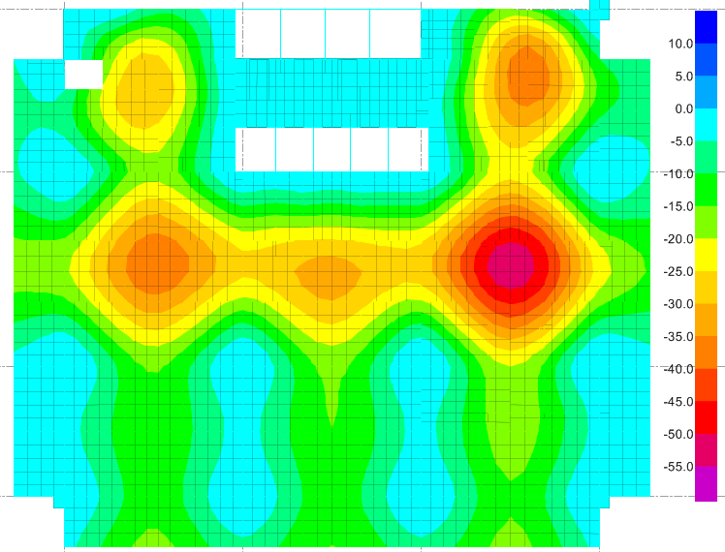

2
5

3
4
1

 | Ô sàn | Nhịp (m) | Độ võng cho phép (mm) |  |  | Độ võng dài hạn lớn nhất (mm) |  |  | Kết luận |  |  |  |  |  |  | Hệ số nội suy | Nhịp (m) | Hệ số |  | Hệ số tính võng trong safe
 |  |  |  |  |  |  |  |  |  |  |  |  |  |  |  |  |  |  |  | Creep | Shrinkage | Minimum Reinforcing | Modulus of Rupture
 | 1 | 16.27 | 71.2 |  |  | 55.0 |  |  | Đảm bảo |  |  |  |  |  |  | 229 | 1 | 120.0 |  | CR | SH |  | ACI 318-08 (Safe default) | Eurocode 2-2004
 | 2 | 14.87 | 66.2 |  |  | 40.0 |  |  | Đảm bảo |  |  |  |  |  |  | 225 | 3 | 150.0 |  | 1.7 | 0.003 | 0.003 | 1.650 | 2.565
 | 3 | 16.27 | 71.2 |  |  | 40.0 |  |  | Đảm bảo |  |  |  |  |  |  | 229 | 6 | 200.0
 | 4 | 16.27 | 71.2 |  |  | 32.0 |  |  | Đảm bảo |  |  |  |  |  |  | 229 | 24 | 250.0
 | 5 | 14.87 | 66.2 |  |  | 30.0 |  |  | Đảm bảo |  |  |  |  |  |  | 225

